Баг-репорт 9
ID | 9
Summary | [Верстка] Неккоректное отображение строки поиска при изменении ширины окна браузера. Монитор 16:9, 1920х1080
Priority | Низкий
Environment | Windows 11 Version 23H2 Google Chrome 127.0.6533.100
Steps | Actual result | Expected result | Attachments
Открыть vinyl.ru в полноэкранном режиме браузера | Открыта главная страница сайта | Открыта главная страница сайта
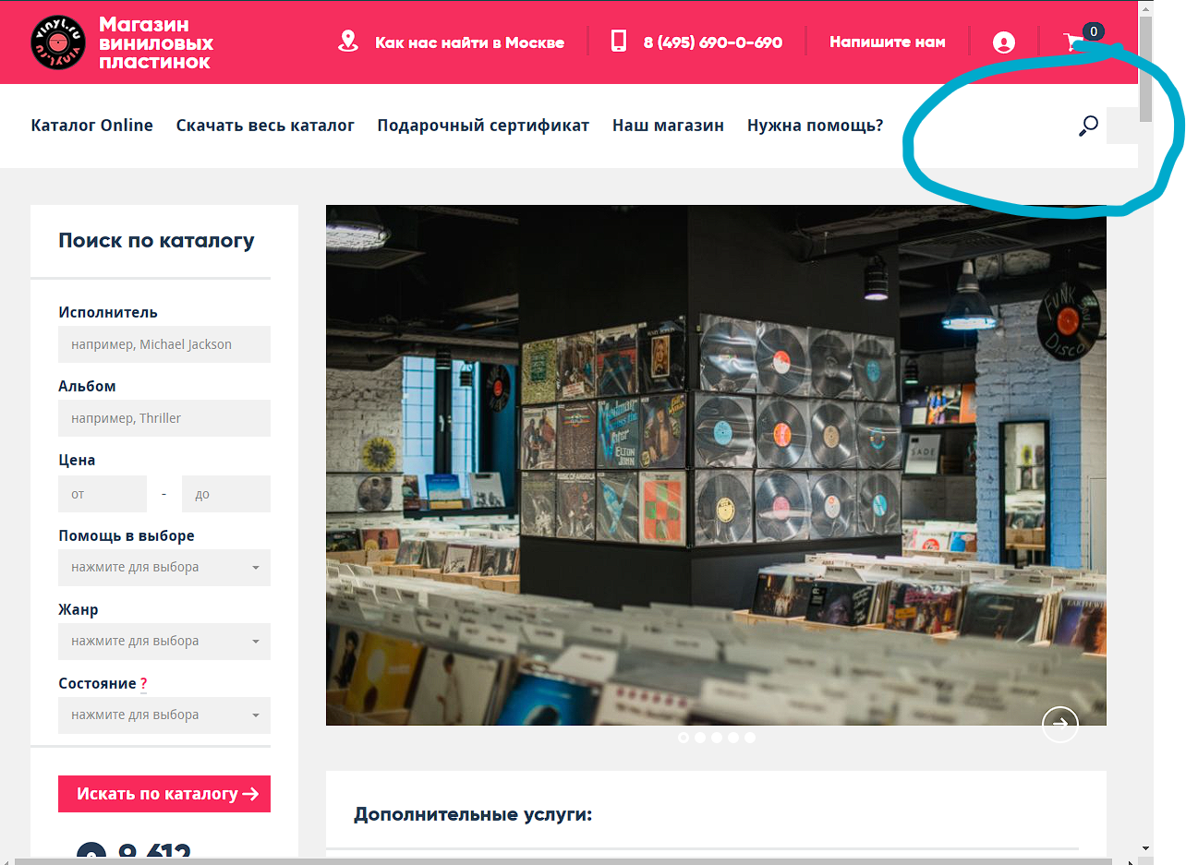
Уменьшить ширину окна браузера по ширине ~ больше чем на четверть, меньше чем на половину от общей ширины | Строка поиска отображается некорреткно | Размер и положение строки поиска подстраивается под изменяющуюся ширину окна, продолжая корректно функционировать.

